Info.
Fiber accessories |  |  | Copper accessories

Grade B version extra cost |  |  | Keystone jack
Singlemode | Duplex = RMB 1.26 x 4 = RMB5.04 will be added on each cord |  | 1) Modified the PCB from UKN keystone jack improved performance and increased the headroom (from order SCSKT2500024)
 | Simplex = RMB 1.26 x 2 =RMB2.52 will be added on each cord |  | 2) From 2026, HQ keep 50um and channel version update to 15um to reduce the cost. ( the prices will update after CNY).
Multimode | Duplex = RMB 0.2 x 4 = RMB5.04 will be added on each cord
 | Simplex = RMB 0.2 x 2 =RMB2.52 will be added on each cord
 | * Pigtail 1.26x 1 for Singlemode and 0.2x1 for Multimode

UKN current fiber patch cords OD2.0mm G652D | OD3.0mm, keep same prices as 2.0mm |  | Copper panel & management
G657A2 fiber extra cost | Patch cords extra RMB0.05/meter, Pigtail RMB0.03/meter will be added |  | KSPFK1U4RCEF/KSPFK1U4RCFEF = ELENDIL
 |  |  | KJPP1UBMCTEF =ELENDIL
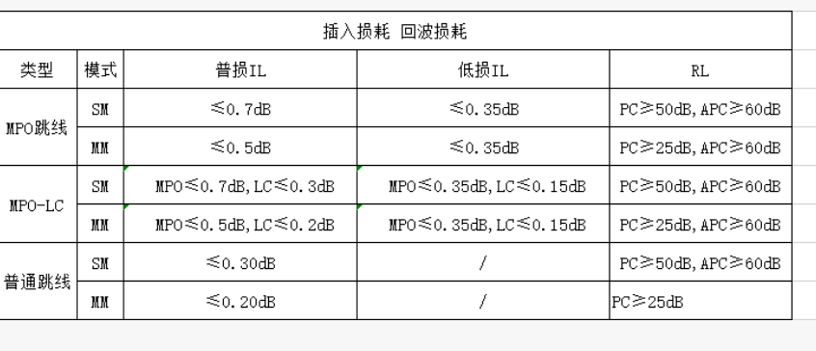
 |  |  | KSPFK1U4RCFEF = 3D CORIS / XEILOM / KOROS
 |  |  | KJPP1UBCTEF= 3D CORIS / XEILOM / KOROS

Fiber panel
1) UKN fiber panel 245mm by default
2) UKN fiber panel 205mm only for KOROS, and if need for special market, need advice or double check.
3) UKN fiber panel to Saudi, normally purchase "lock" system panel and front plates, if not, need double check

Adaptor | Saudi customer | UKN standard
Multimode OM3 | AQUA | BEIGE
Multimode OM4 | ERIKA VIOLET | BEIGE
Single mode | BLUE | BLUE

